CARGA LINEAR
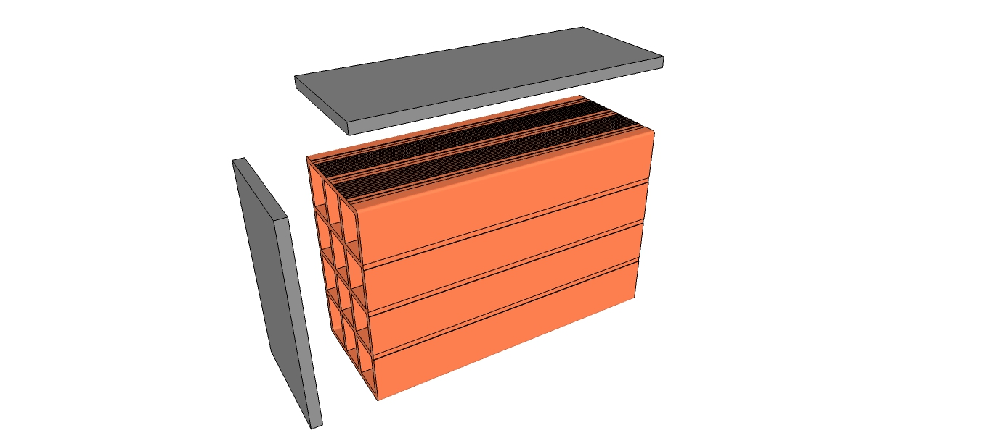
CARGA LINEAR DE ALVENARIA

 | Bloco | peso | largura | altura | comprimento | qtd/m² |  | PESO ARGAMASSA(kg/m³)
 | 9x19x19 | 2.3 | 0.09 | 0.19 | 0.19 | 25 |  | 1900


 | ESPESSURA MASSA DE ASSENTAMENTO (cm) |  |  |  |  | 1
 | ESPESSURA REVESTIMENTO INTERNO (cm) |  |  |  |  | 1
 | ESPESSURA REVESTIMENTO EXTERNO (cm) |  |  |  |  | 1
 | REVESTIMENTO CERÂMICO INTERNO? (SIM OU NÃO) |  |  |  |  | NÃO
 | REVESTIMENTO CERÂMICO EXTERNO? (SIM OU NÃO) |  |  |  |  | NÃO

 | CARGA LINEAR
 | BLOCO ASSENTADO |  |  |  | 73.745
 | REVESTIMENTO INTERNO |  |  |  | 19
 | REVESTIMENTO EXTERNO |  |  |  | 19
 | REVESTIMENTO CERÂMICO INTERNO |  |  |  | 0 |  |  | ACESSE O CANAL
 | REVESTIMENTO CERÂMICO EXTERNO |  |  |  | 0
 | TOTAL |  |  |  | 111.7 |  | kg/m²

 | ACESSE TAMBEM O NOSSO SITE DE CURSOS ONLINE!
 | CLIQUE AQUI!

DADOS
Bloco | peso | largura | altura | comprimento | qtd/m²
9x19x19 | 2.3 | 0.09 | 0.19 | 0.19 | 25
9x19x29 | 3.5 | 0.09 | 0.19 | 0.29 | 16.5
9x19x39 | 4.7 | 0.09 | 0.19 | 0.39 | 12.5
11,5x19x29 | 3.8 | 0.115 | 0.19 | 0.29 | 16.5
11,5x19x39 | 5.5 | 0.115 | 0.19 | 0.39 | 12.5
14x19x29 | 4.45 | 0.14 | 0.19 | 0.29 | 16.5
14x19x39 | 6.1 | 0.14 | 0.19 | 0.39 | 12.5
19x19x29 | 6 | 0.19 | 0.19 | 0.29 | 16.5
19x19x39 | 8 | 0.19 | 0.19 | 0.39 | 12.5
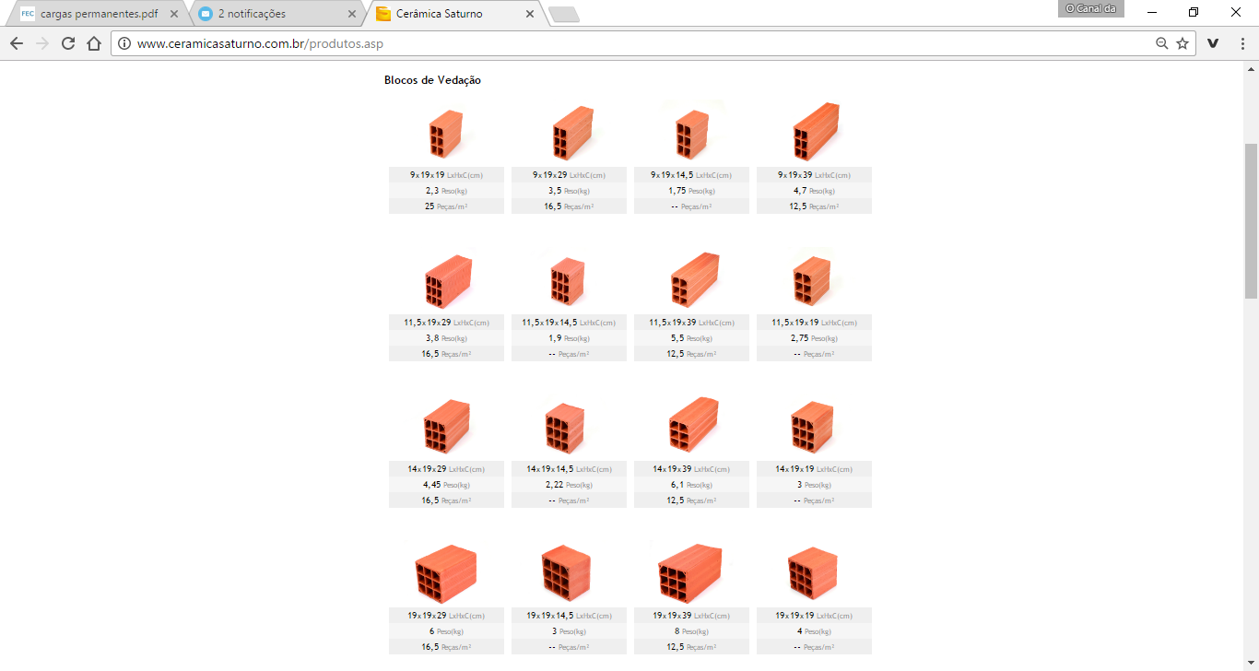

SIM
NÃO

